Sheet1
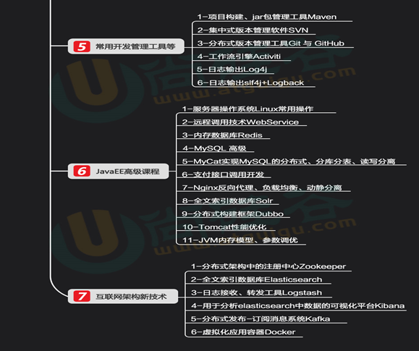
后期计划 | 中间间zooker | Redis | java虚拟机
第十五周2018.10.29-11.2

